MAZAKO-TỔNG HỢP
MAZAKO

CÔNG TY TNHH MAZAKO - MAZAKO CO., LTD. Add: No38, Street GS09, Tay B Quarter, Dong Hoa Ward, Ho Chi Minh City, Viet Nam. Hot line: (0084)934 06 68 06 - (0084) 978 554 005 . www.mazako.com.vn and www.mazako.vn. Email: sales@mazako.vn

BẢNG CHÀO GIÁ

 | MESSRS (Kính gửi): Tax code (MST): Adddress (địa chỉ): Contact (liên hệ): |  |  |  | Number: 260422-05 Date: 22/04, 2026 Purchaser ID:

TT | Hàng hóa và dịch vụ | Xuất xứ | SL | Đơn giá chưa VAT | VAT |  | Thành tiền
 |  |  |  | Chưa VAT | % Thuế | Thuế VAT | Gồm VAT
 | Máy cắt CNC Plasma/Gas | Đài Loan | 1 |  | 8% | $- | $-
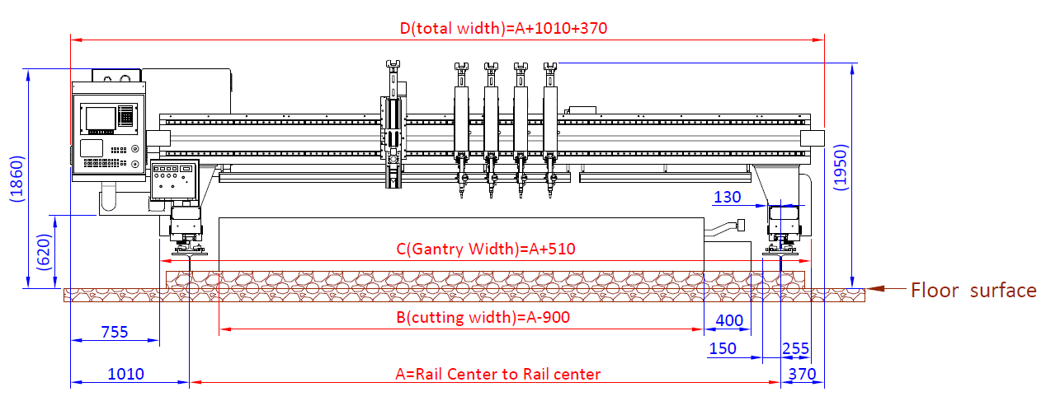
 | Model FSC7000D x 39M
 | HỆ THỐNG MÁY TRUNG TÂM BAO GỒM:
1 | Kết cấu Dầm máy chính
 | Khả năng làm việc của máy:
 | 1/ Có chức năng cắt Plasma, chiều dầy lớn nhất 50mm (piercing=50mm)
 | 2/ Có chức năng cắt bằng khí, chiều dầy lớn nhất lên đến Max 200 mm
 | 3/ Khổ tấm cắt lớn nhất có 6000 x 36000mm

 | Khoảng cách giữa 2 dầm (A) 7000 mm
 | Chiều của dấm (track) 39000mm

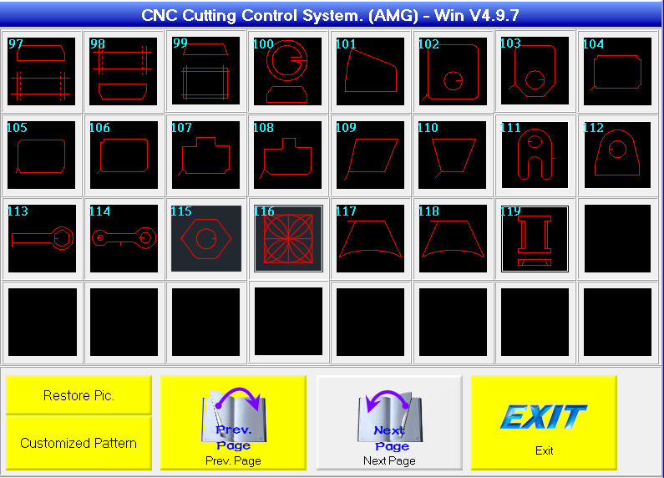
 | X axis, Y axis and Servo System:
 | + X Transmission = Rack & Pinion
 | + Y Transmission = Dual Drive. Ensure highly accuracy when high speed cutting. And maintain the machine is stable when cutting. Transmission is rack & pinion.
 | + X Servo Driver: Mitsubishi Servo Driver 400W
 | + Y Servo Driver: Mitsubishi Servo Driver 1000W
 | + Servo Motor Gearbox: Backlash 5 Minute
 | + High Accuracy Gearbox. Keep quick response during reverse
 | + Positioning Speed: apr. 18,000 mm/min
 | + Cutting Speed: 10,000 mm/min
 | + Accuracy: (a). Positioning ± 0.1/3000 mm (b). Repeatability ± 0.1 mm (c). Coordinate ± 0.3 mm/3 m*3 m (d). High Accuracy. Keep the size of plate is correct after cutting.
 | + Track type: 37kg/m. Heavy Rail & 5 Face Machining. Rail surface heat treatment to make sure service lifetime.
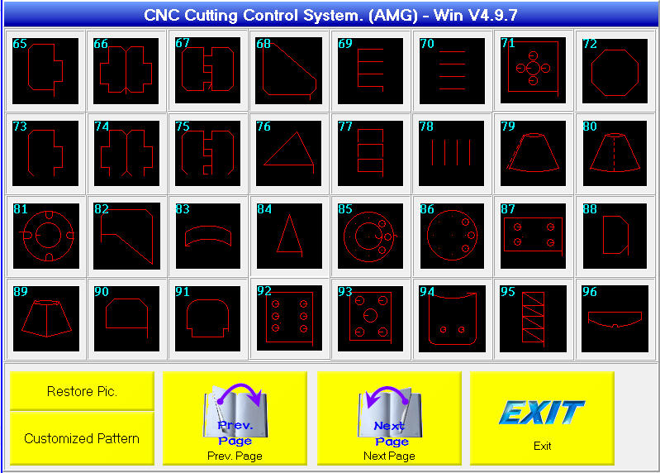
 | Gantry Carriage Length: 180 mm. Long carriage to ensure the machine stability.
 | + Rail Oil Wiper (4 sets). Clean the rail automatically. Maintain the rail accuracy.
 | + Laser Pointer: 01 set. For plate alignment on cutting table
 | + X Cable Chain Size, For Plasma: 150 mm Width
 | + Y Cable Chain Size: 300 mm width

 | CNC Controller
 | can maintain , update, check parameter of our CNC via internet from our office, 90% problem can be solved by internet
 | (A). Components
 | a. Industrial PC, Intel CPU, 2GHz
 | b. 15” LCD Color Touch Screen
 | c. 4G RAM
 | d. 128G SSD
 | e. USB interface
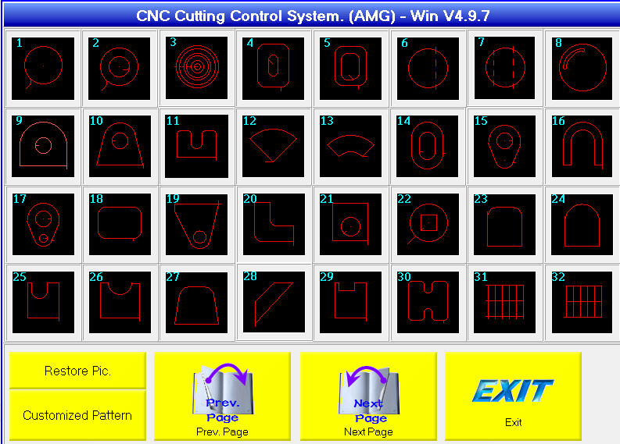
 | f. Language: Chinese/English
 | g. Cooling Device for CNC.
 | h. Unit System: Metric
 | i. USB Interface for loading in cutting files.
 | j. AVR unit to stabilize power supply for CNC.
 | k. EMI for servo driver to avoid interference

 | (B). CNC functions:
 | (1) Auto detection the starting point is pierce or edge cutting. Get the correct preheating time and the correct piercing motion to cut.
 | (2) Auto speed reducing ---（100％-50％）when Circle Cutting or Plasma Cutting, reduce speed to get better quality
 | (3) Kerf Function.
 | (4) Pipe cutting function.（option）
 | (5) When cutting, cutting equipment can stop and move to anywhere to re-cut.
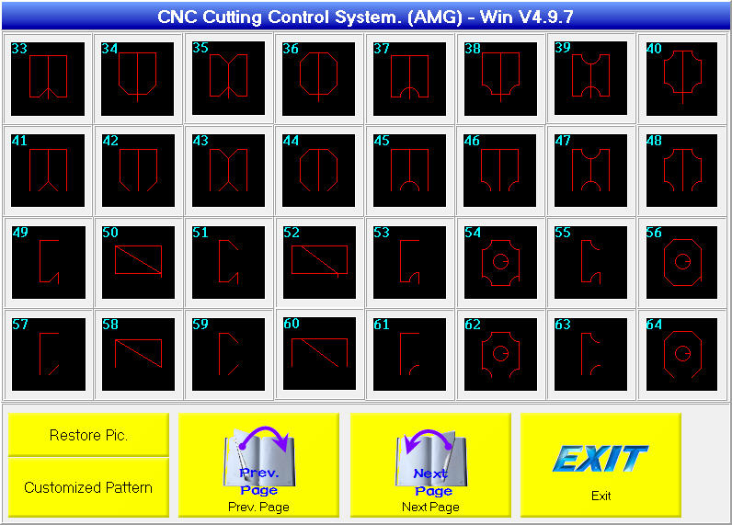
 | (6) Wireless remote control function --- acc/ dec speed, stop, go on, forward, reverse, cut.
 | (7) Automatically acceleration/deceleration at corners.
 | (8) Automatic plate alignment.
 | (9) I/O defined by user, if I/O relay breakdown --- connect to another connection and redefine.
 | (10) Piercing motion can be defined by user.
 | (11) Include gas/plasma cutting condition, according to plate thickness.（Adjustable）
 | (12) Set kerf with CAM code table.
 | (13) Can easily and rapidly edit shape on CNC.
 | (14). More than 100 patterns in library
 | (15). Can connect to internet

 | CAD/CAM System (Fastcam With Auto Nesting Function)
 | Environment --- Windows XP or 2000 or up, A98. User has to prepare 1 PC for CAD/CAM system. Hard disk space at least 200M, RAM at least 512M
 | Draw and/or Read DXF File
 | Set cutting path
 | Set cutting gap
 | Set cutting lead in/out
 | Auto Nesting
 | NC code output

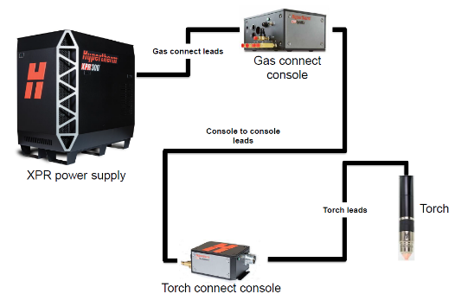
2 | Nguồn Plasma : Hypertherm XPR300 USA

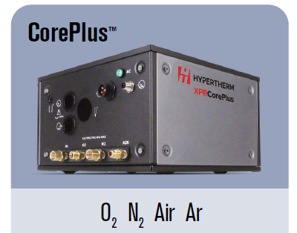
 | High Definition Plasma, CorePlus gas connect console (Air/O2/N2/Ar)
 | (a). 300A
 | (b). MS: piercing=50mm, edge start=80mm: SS: Piercing=32mm, Edge=50mm
 | Thông số (Description) Giá trị (Value)
 | Maximum open-circuit voltage 360 VDC
 | Maximum output current 300 A
 | Maximum output power 63 kW
 | Output voltage 50–210 VDC
 | 100% duty arc voltage 210 V
 | Duty cycle rating 100% at 63 kW, 40° C (104° F)
 | Operational ambient temperature range -10° C–40° C (14° F–104° F)
 | Power factor 0.98 @ 63 kW
 | Cooling Forced air (Class F)
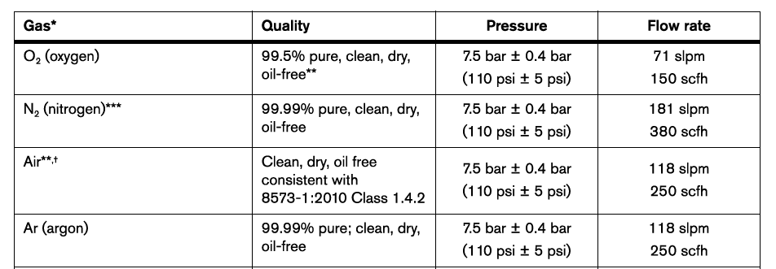
 | Insulation Class H
 | EMC emissions classification (CE models only) Class A
 | Lift points Top lift eye
 | Bottom lift truck slots Lift eye weight rating 680 kg (1,500 lb.)

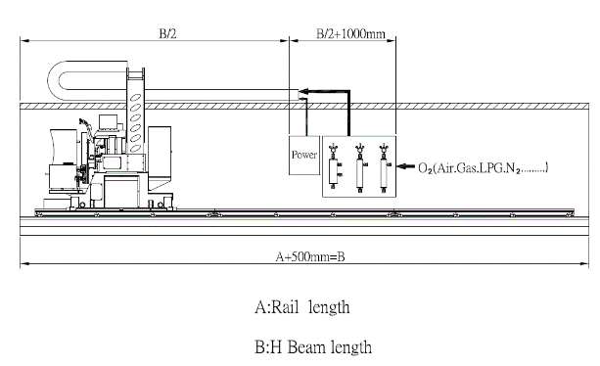
 | (c). Plasma cable and hoses length from plasma machine to cutting machine, the factory power supply and gas supply source has to place at rail position\
 | Plasma Torch High Control
 | Features:
 | (a). We do not need to set any cutting voltage, our THC catch cutting voltage automatically. So no matter what kind material, thickness, cutting speed, nozzle lifetime … , operator do not worry about what is the correct voltage they need to set.
 | (b). We use servo motor to control Z axis up/down, that is height control accuracy is better than other kind motors if height can keep good accuracy, the cutting quality is better, And consumable lifetime is longer
 | Up/Down Speed 6000 mm/min
 | Up/Down Accuracy ± 0.1 mm
 | Up/Down Stroke 200mm
 | Z Axis Structure: Dual Linear Guide
 | Z Axis Transmission: Mitsubishi Servo Driver 400W
 | Anti-Collision System: Torch Holder integrated with Up/Down Station by Magnetic Device
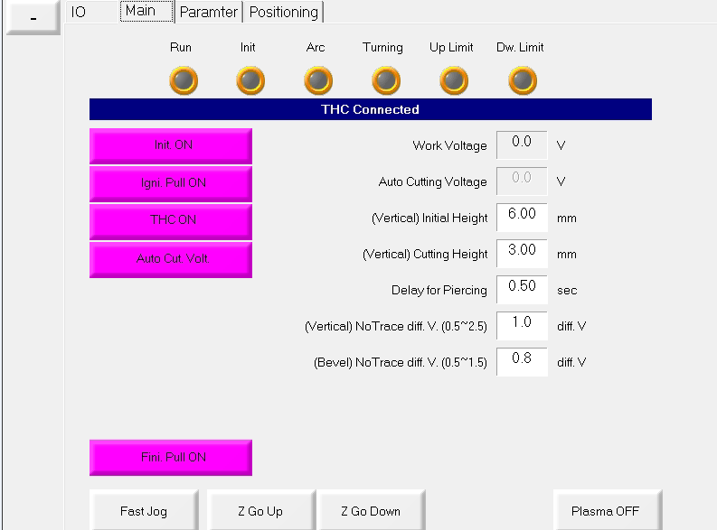
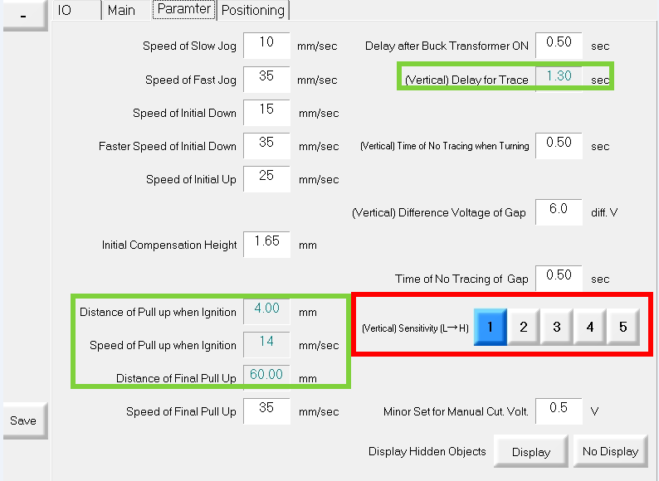
 | (+) Correct height detection when detect thin plate or edge of plate.
 | (+) Dirty steel surface still can detect the height.
 | (+) Anti-collision function.

3 | Oxy-fuel Supply System for Gas Cutting
 | Gas Cutting Torch : 01 set
 | Gas Regulation System: 4 Gauges
 | (+) Cutting O2 Gauge
 | (+) Low Preheating O2 Gauge
 | (+) High Preheating O2 Gauge
 | (+) Gas Gauge ( LPG , Propane)
 | Automatic Hole Piercing
 | High/Low Preheating & Piercing Auto Control
 | Cutting Thickness : 1 Torch, Max 200 mm

 | Hose Supply System for Oxy-fuel Operation
 | (+) 4/8 inch for Cutting O2
 | (+) 4/8 inch for Preheating O2
 | (+) 4/8 inch for Gas
 | Each Torch :
 | (+). With 3 Non-Return Value for Each Torch
 | (+). Manual Control Up/Down：150 mm
 | (+). Torch Up/Down Lifter 180mm Stroke (DC Motor)
 | (+). 3/8 inch for Cutting O2
 | (+). 2-5/8 inch preheating O2
 | (+). 2-5/8 inch for Gas
 | (+). 1 Cutting Solenoid Control Valve
 | (+). 1 Nozzle (Tip No. 3)

4 | Biến thế 3 pha 380V, sang 220V, 3 pha - 10KVA cho đầu máy CNC |  | 1 |  | $0 | $- | $-
5 | Hệ thống điện 3 pha 380V chờ sẵn cho Máy (bao gồm các CB, máng điện, dây điện….) |  |  | Nhà máy tự chuẩn bị!

6 | Bàn cắt tải trọng lớn cho Máy (Cutting table) |  | 1 |  | $0 | $- | $-
 | Sản xuất phù hợp với cấu trúc Máy FSC7000D x 39M
 | Sản xuất và lắp ráp tại Việt Nam

7 | Dẫm chữ H và máng cáp cho khung máy chính (H beam foundation and cable chain support ) |  | 1 |  | $0 | $- | $-
 | Sản xuất phù hợp với cấu trúc Máy FSC7000D x 39M
 | Sản xuất và lắp ráp tại Việt Nam

8 | Lắp RÁP máy sau khi vận chuyện đến nhà máy |  | 1 |  | $0 | $- | $-

 | Thực hiện tại: Công ty TNHH MTV Đóng Tàu Công nghiệp Cơ Khí Dầu khí PVSM) (Khu công nghiệp phía Đông Khu Kinh tế Dung Quất, Xã Vạn Tường, Tỉnh Quảng Ngãi)
 | Thực bởi chuyển gia của Nhà máy sản xuất (02 kỹ sư)

TỔNG CỘNG BAO GỒM VAT |  |  |  |  |  | USD | -

* | Remaks (Ghi chú):

1/ | Please add VAT when process contract. And VAT 8% follows Viet Nam Regulation at that time.
 | (Vui lòng Cộng thuế VAT vào khi thực hiện hợp đồng. Thuế VAT 8% theo Quy định hiện hành của Pháp luật Việt Nam tại thời điểm ký hợp đồng)
2/ | The price already Incldued with Transporting fees, Installing Fees and Training Fees for Factory’ Technicans at your factory
 | Báo giá bao gồm tiền vận chuyển, lắp đặt, đào tạo cho Cán bộ kỹ thuật tại nhà máy Bên mua
3/ | Payments : (Thanh toán)
3/1 | Deposit 30% TT of the contract (Đặt cọc 30% giá trị hợp đồng)
3/2 | 60% TT of the contract when Seller sends Delivery Notes to Buyer. (Thanh toán 60% giá trị hợp đồng khi có thông báo giao hàng)
3/3 | Do balance 10% TT after finishing during 07 days (Thanh toán 10% còn lại của hợp đồng sau khi giao hàng trong vòng 07 ngày)
4/ | Delievry time time: 180-210 days after deposit.
 | Thời gian giao hàng trong vòng 180-210 ngày từ khi nhận tiền cọc.
5/ | Valid of quote: 30 days from issued
 | Hiệu lực báo giá trong vòng 30 ngày
6/ | We only supply services and equipment what we display within quote sections
 | Another services and equipment which concerns to produce - we didn’t supply within this quote. And Extra Cost will count for MAZAKO depend on cases by cases.
 | Chúng tôi chỉ cung cấp dịch vụ và thiết bị cái mà chúng tôi nêu trong nội dung báo giá.
 | Bất cứ dịch vụ hay thiết bị thay thế nào nếu phát sinh, Chúng tôi sẽ tính phí phát sinh theo từng trường hợp cụ thể
7'/ | Warranty: 12 months from Delivery machine to your factory.
 | Bảo hành 12 tháng theo quy định nhà sản xuất
** | Thank you for your cooperation! Should you have any enquiries concerning this quote, please contact Mr Tan on 0084 934 066806

 | Deputy of MAZAKO CO., LTD NGUYEN VAN TAN- (MR) HP: +84934 066806 or +84978 554 005 |  |  | Confirmations by CUSTOMERS

